Sheet1
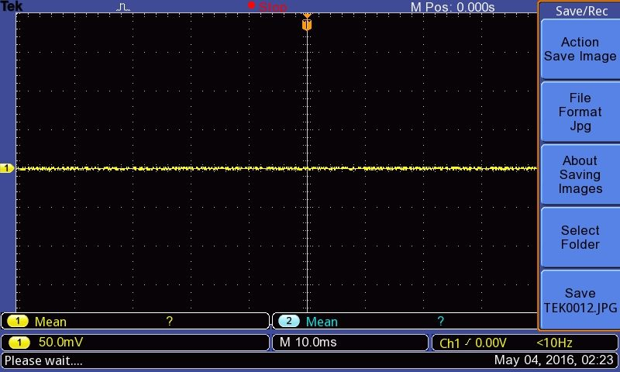
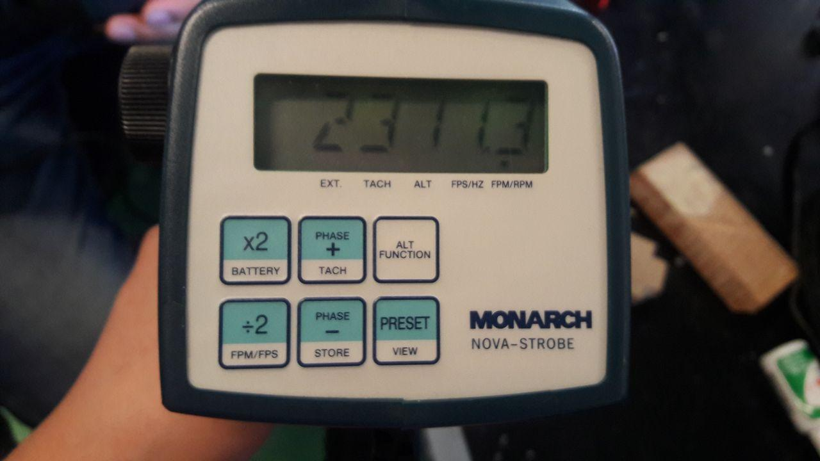
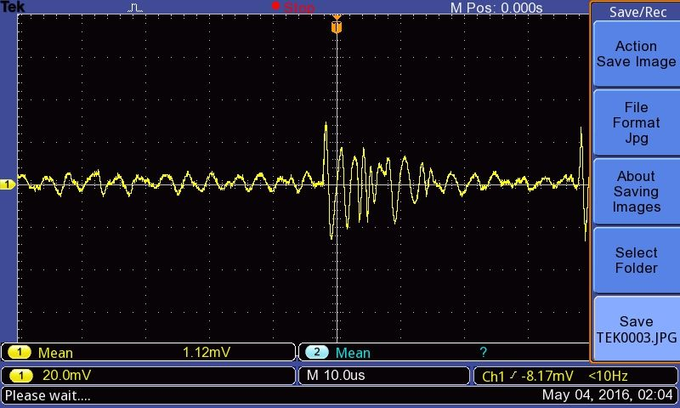
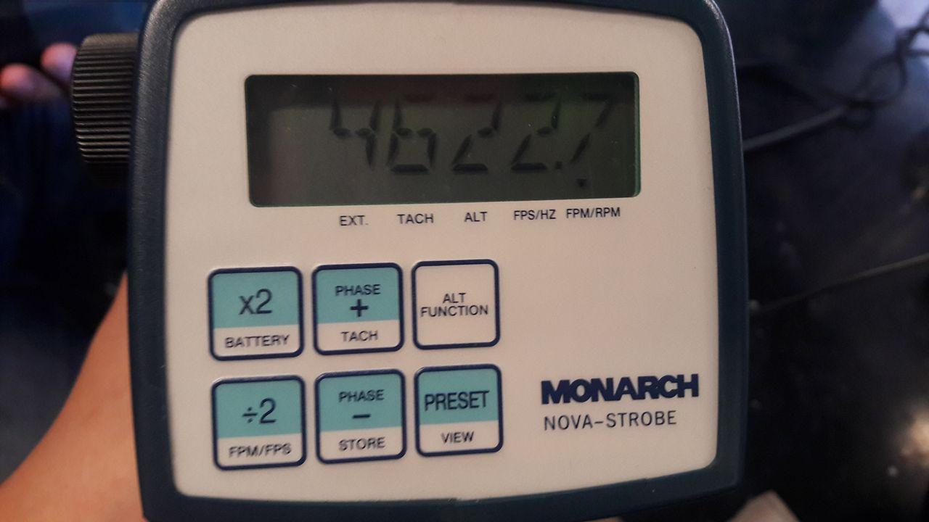
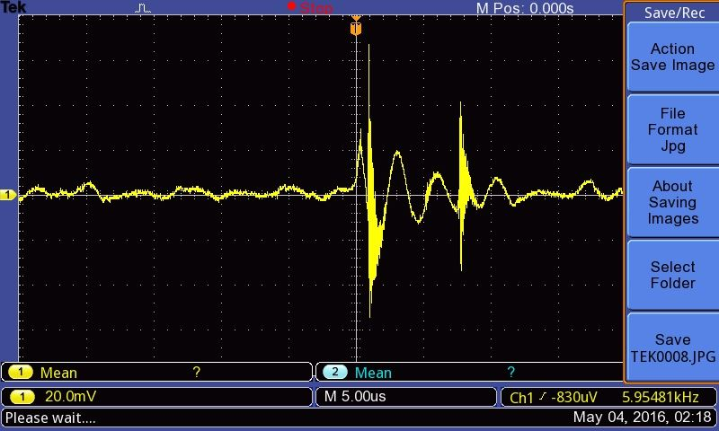
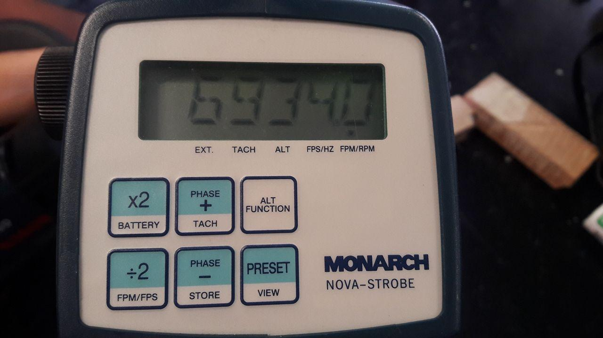
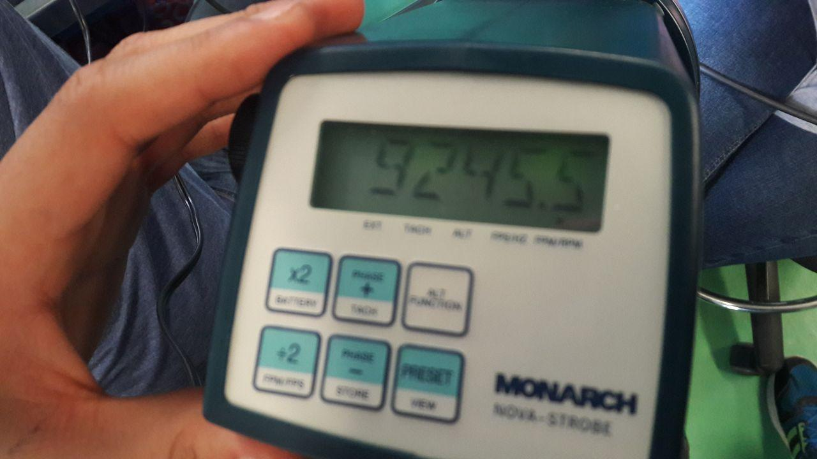
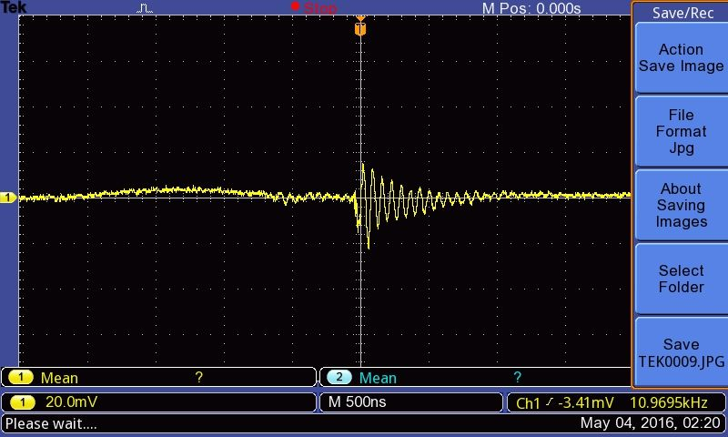
Eric Pazos León | A01184199
Isaac Ayala Lozano | A01184862

Fotografía - Estroboscopio | Fotografía - Osciloscopio | Velocidad - Estroboscopio (RPM) | Voltaje pico - Osciloscopio (mV) | Frecuencia - Osciloscopio
- | 1 | 0 | 0 | <10Hz | 0.001
1 | 2 | 2311.3 | 30 | <10Hz | 0.002
2 | 3 | 4622.7 | 80 | 1.74 kHz | 1740
3 | 4 | 6934 | 86 | 5.95 kHz | 5950
4 | 5 | 9245.5 | 18 | 10.97 kHz | 10970

